TRAFIK JANDARMA DENETIM ARACI
 | Satış Departmanı
 | Ürün & ARGE Departmanı
 | Satın Alma Departmanı

OLUŞTURULAN TARİH |  | 2026-04-03
TEKLİF VERİLECEK TARİH |  | 2026-04-09
TEKLİF TÜRÜ |  | Teklif
PROJE |  | SVC
ÜLKE |  | Yurtiçi |  |  |  |  |  |  | Dolar | Euro
ÜSTYAPI |  | TRAFIK JANDARMA INCELEME DENETIM ARACI |  |  |  |  |  |  | 44.42 | 51.53
ARAÇ |  | FORD TRANSIT CUSTOM COMBI 320L 5+1
KURUM / FİRMA |  | DMO / OTOKOÇ
RENK
ADET |  | 26

Kategori | Parça / Ürün Adı | Parça Açıklaması | Marka | Görsel | Ürün Departmanı Notu | Ölçü / Ebat | Birim | Satın Alma Notu | Termin | Birim Fiyat | Toplam Fiyat
Ara Bölme | Ara Bölme | 2.Sıra Arkasına 20x30 Profil Karkas 4 mm Kontra Ön Yüz Kumaş (tavan gerisine yakın bir renkte) Arka Yüz 3mm PVC |  |  |  |  |  | 4 FARKLI ÜRÜN 1 MADDEDE VERİLMİŞ. TÜM ÜRÜNLERİN ÖLÇÜ-EBAT-ADET BİLGİLERİ TEK TEK GİRİLİP YAZILMALI |  |  | ₺-
 |  | 20x30 Profil |  |  |  | 3 | Boy |  |  | ₺200.00 | ₺600.00
 |  | 4mm Kavak Kontra |  |  |  | 2 | Boy |  |  | ₺650.00 | ₺1,300.00
 |  | Peluş Kumaş |  |  |  | 1.50 | M2 |  |  | ₺160.00 | ₺240.00
 |  | Pvc Levha |  |  |  | 2 | Boy |  |  | ₺1,750.00 | ₺3,500.00
Arka Bölüm Kaplama | 3 mm PVC | 25 mm ses ve ısı yalıtımlı 3 mm PVC |  |  |  | 8 | M2 | ÜRÜN BİLGİSİ NEDİR-XPS-PU KÖPÜK? PVC AYRI KÖPÜK AYRI FİYAT YAZILDI. Arka bölüm neresi ve kaç m2? Doldurunuz 1.22x2.44 1500TL PLAKASI |  | ₺500.00 | ₺4,000.00
Arka Bölüm Kaplama |  | Pu Köpük |  |  |  | 8 | M2 | 40 Dencity Pu Köpük m3 fiyat 250 Euro. Kaç m2? Doldurunuz! |  | ₺365.00 | ₺2,920.00
Taban Kaplama | 18 MM Su kontrası SCHUMAN malzeme | Tabanın altına Poliüretan köpük olacak |  |  |  | 5 | M2 | PU KÖPÜK BİLEREK Mİ YAZILDI. YOKSA HER HANGİ BİR KÖPÜK MÜ. XPS İLE PU KÖPÜK ARASINDAKİ FARK YARI YARIYA FİYAT PU KÖPÜK VERİLMİŞTİR |  | ₺365.00 | ₺1,825.00
Taban Kaplama | SCHUMAN malzeme |  |  |  |  | 2 | Plaka | 2 Plaka olarak girildi: 1,25X2,50 SİYAH BAL PETEĞI DESENLİ SU KONTRASI KALINLIK 18MM |  | ₺3,335.00 | ₺6,670.00
Taban Kaplama | 2mm Mineflö | 2mm Mineflö |  |  |  | 5 | M2 | BİLGİ GİRİLMEDİ |  | ₺650.00 | ₺3,250.00
Aydınlatma | Arka Bölüm aydınlatma led | Şöfor mahalinden kumandalı olacak |  |  |  | 2 | adet |  |  | ₺130.00 | ₺260.00
Kamera | Dikiz aynası kamerası | 1080P 30FPs SD karta kayıt yapan 65 GB SD kart |  |  |  | 1 | adet | Twogo i990 Montaj Taramızca Yapılacak | 5 Gün | ₺2,230.00 | ₺2,230.00
Geri Görüş Kamerası | Geri Görüş Kamerası | Aracın orjinalinde var mı sorulacak |  |  |  | 1 |  |  |  | ₺1,250.00 | ₺1,250.00
Elektrik | Priz | Ön bölüme |  |  |  | 2 | adet |  |  | ₺130.00 | ₺260.00
Elektrik | Inverter | 2000W Tam Sinus 10-15V Giriş Voltajı 50 Hz 2 adet inverter üstü priz |  |  |  | 1 | adet | 2000w İnv Üretimde araçlarımzıda kullanılan Ürün fiyatıdır. Fakat piaysada 7 Bin bandında 2000W İn. Mevcut. Bu fiyatlar da dikkate alınabilir | 15 Gün | ₺11,850.00 | ₺11,850.00
Elektrik | Inverter Priz Kablosu | Inverter Priz Kablosu Uygun görülecek alana priz bağlantı kablolaması yapılacak |  |  |  | 1 | set | TÜM ELEKTRİK İŞLERİ İÇİN + 2 ADET LED ŞOFÖR MAHL.DEN KONTROL DAAHİL |  | ₺4,000.00 | ₺4,000.00
Harici Elektrik Girişi |  | 220V -IP67 Standardı |  |  |  | 1 | adet | BEMIS ÜRÜN |  | ₺800.00 | ₺800.00
Sağ Tarafa Dolap Sistemi | 18 MM MDF | Sağ taraf dolap sistemi 45 cm derinlik |  | 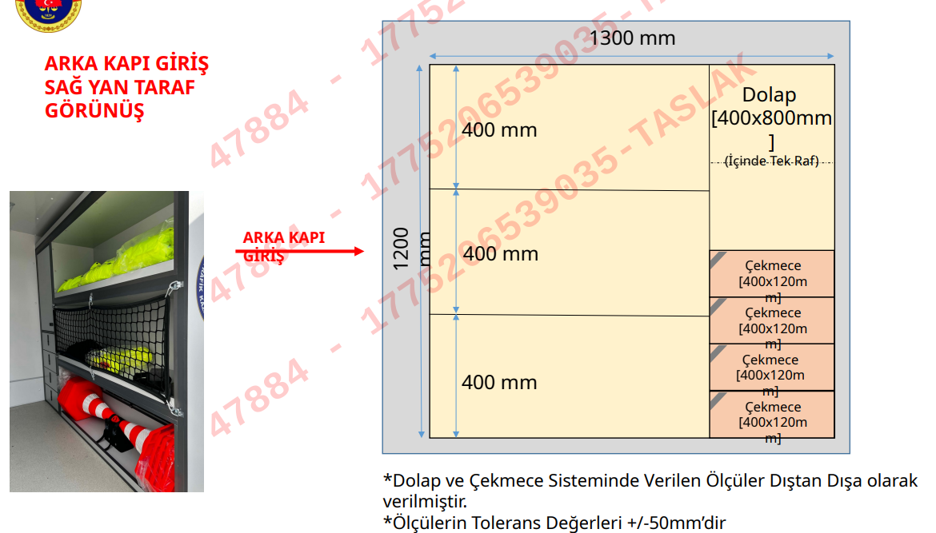 | Şartnameden çizimi alabilirsiniz | 2 | plaka |  |  | ₺3,100.00 | ₺6,200.00
Sol Taraf Dolap , Sistemi | 18 MM MDF | Çekmeceli dolap sistemi 45 cm derinlik |  | 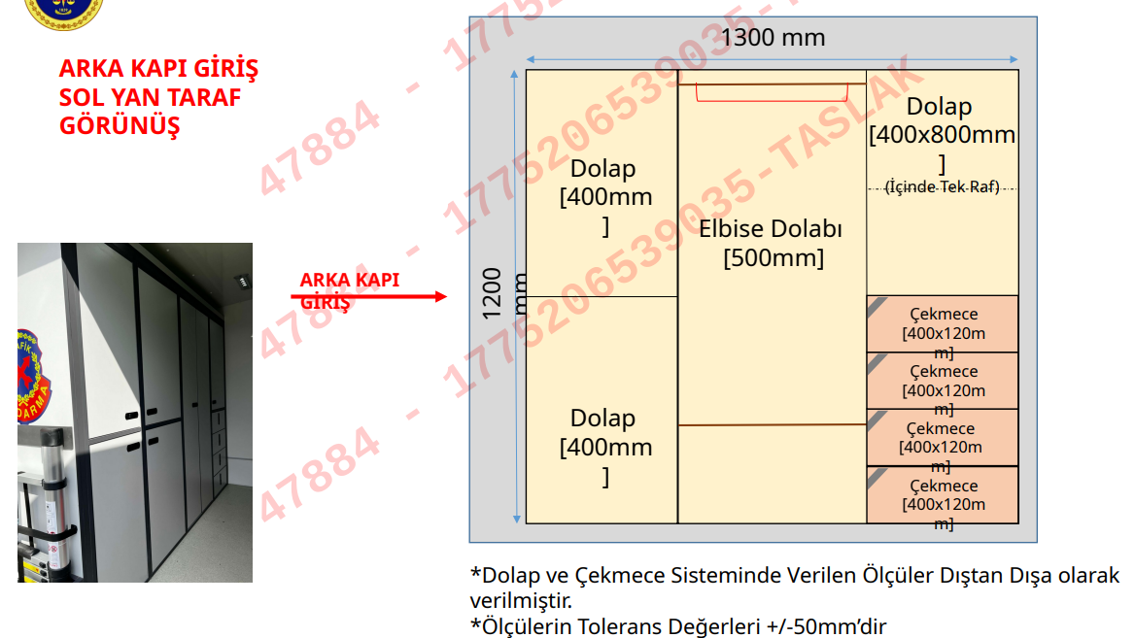 | Şartnameden çizimi alabilirsiniz | 3 | plaka |  |  | ₺3,100.00 | ₺9,300.00
Sağ T-Sol Taraf Dolap Sistemi | Laminat Beyaz -Gri Laminat |  |  |  |  | 30 | m2 | Mdf 188 plakalar melamin gri kaplı olarak girildiğinde laminata gerek yoktur |  |  | ₺-
Tas Mentese | Tas Mentese |  |  |  |  | 16 | adet |  |  | ₺21.00 | ₺336.00
Vida |  |  |  |  |  | 160 | adet |  |  | ₺0.40 | ₺64.00
Push Button | Push Button |  |  |  |  | 16 | adet |  |  | ₺265.00 | ₺4,240.00
Sol Taraf Dolap , Sistemi |  | İçten çıkmalı |  |  |  | 2 | adet |  |  | ₺350.00 | ₺700.00
Merdiven | Teleskopik Merdiven |  |  |  |  | 1 | adet | 2,9 METRE AÇILIM ÖLÇÜSÜ |  | ₺2,500.00 | ₺2,500.00
Yangın Söndürme Tüpü |  | 6 kg |  |  |  | 1 | adet |  |  | ₺1,200.00 | ₺1,200.00
Led Projektör |  |  |  |  |  | 2 | adet | ÜRÜN ARMAS ÜRÜNÜ MÜ FARKLI BİR LED PROJEKTÖR MÜ? |  |  | ₺-
Siren Anons Sistemi |  | Armas Infinity -L 139+/-2 | Armas |  |  | 1 | adet |  |  | ₺69,800.00 | ₺69,800.00
Armas Montaj |  |  |  |  |  | 1 | Set | Montaj Araç başı 50$ dır |  | ₺2,235.00 | ₺2,235.00
Yazı Sticker |  | Görselleri şartnameden alabilirsiniz |  | 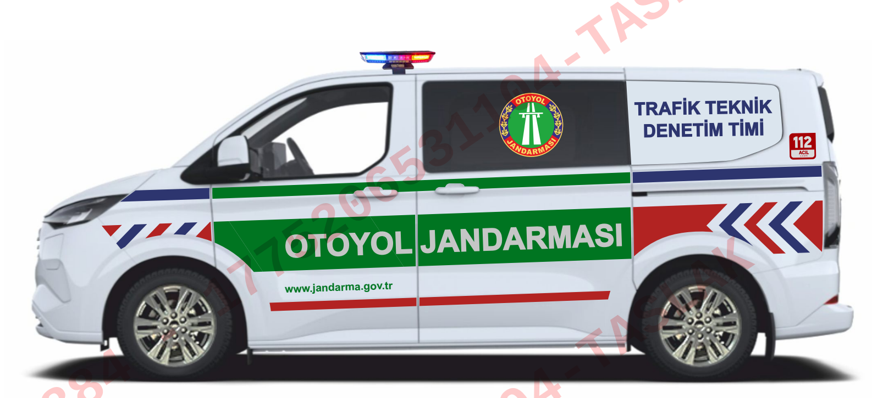 |  | 1 | set |  |  | ₺26,000.00 | ₺26,000.00
 |  |  |  |  |  |  |  |  |  | TL | ₺167,530.00
 |  |  |  |  |  |  |  |  |  | Euro | € 3,251.01

MÜŞTERİ ÖZEL NOTU

SATIN ALMA ÖZEL NOTU | SATIN ALMA DEPARTMANI TARAFINDAN DOLDURULACAK

